Sheet1
◆WAN・QoS・IPv6

 | 問題 | 選択肢 | 回答
1 | ポイントツーポイント WAN トポロジの 2 つの動作は何ですか? (2 つお選びください。) | A. 専用の接続を利用します。 B. トポロジー内の各ルーター間に直接接続を提供します。 C. 中央オフィスとブランチ オフィス間に冗長性を提供します。 D. 単一のルーターを使用してサイト間のトラフィックをルーティングします。 E. リモート ネットワークを 1 本の回線で接続します。 | AD | 【正解】 A D 【正解の理由】 ポイントツーポイント WAN は 2 拠点間を専用線で結ぶため「専用接続（A）」として動作し、また接続先は 1 対 1 なので「単一ルーターを経由したサイト間通信（D）」という動作になる。 【不正解の理由】 A：正しい。専用線で接続するため。 B：ポイントツーポイントは 2 点間のみで、複数ルーター間の直接接続ではない。 C：冗長性はポイントツーポイントの特徴ではない。 D：正しい。端点同士を 1 本の回線で結ぶため。 E：リモートネットワーク 1 本接続は一般化しすぎでポイントツーポイントの特徴ではない。
2 | どの WAN トポロジが障害発生時にも最も高い信頼性を持っていますか? | A. ポイントツーポイント B. ルーターオンスティック C. フルメッシュ D. ハブアンドスポーク | C | 【正解】 C 【正解の理由】 フルメッシュは全ノードが相互接続されており、どこか1本が故障しても別経路で通信が継続できるため、最も信頼性が高い。 【不正解の理由】 A：冗長経路がなく、障害時の耐性が低い。 B：WAN トポロジではなく、冗長性も低い。 C：すべてのポイント間に複数経路があり、障害に強いため正しい。 D：中央に依存するため、ハブ故障で通信が断たれる。
3 | ビジネスの拡張性とネットワークの信頼性に役立つ 2 つの WAN アーキテクチャ オプ ションはどれですか? (2 つお選びください。) | A. 非同期ルーティング B. シングルホームブランチ C. デュアルホームブランチ D. 静的ルーティング E. 動的ルーティング | AC | 【正解】 A C 【正解の理由】 非同期ルーティングとデュアルホームブランチは、複数経路や冗長性を持てるため、拡張性と信頼性の向上に貢献する。 【不正解の理由】 A：正解。冗長性の確保に役立つ。 B：単一接続のため信頼性が低い。 C：正解。複数接続で高い信頼性を提供する。 D：冗長性や拡張性が低く不適切。 E：信頼性向上には寄与するが WAN アーキテクチャの選択肢ではない。
4 | リモート アクセス VPN の機能とは何ですか? | A. 2 つのブランチ サイト間に安全なトンネルを確立します。 B. 暗号化トンネリングを使用して、複数のユーザーのデータのプライバシーを同時に保護します。 C. ユーザーが企業の内部ネットワークに接続している場合にのみ使用されます。 D. ユーザーが安全なトンネルを通じて社内ネットワーク リソースにアクセスできるようにする | D | 【正解】 D 【正解の理由】 リモートアクセス VPN は、外部からのユーザーが企業ネットワークに安全に接続し、社内リソースへアクセスできるようにする仕組みだから。 【不正解の理由】 A：サイト間 VPN の説明であり、リモートアクセス VPN ではない。 B：サイト間や大規模構成向けの説明で、リモートユーザーの接続目的とは異なる。 C：外部から接続するための仕組みのため誤り。
5 | シスコが複数のブランチ オフィスや大規模導入に推奨する 2 つの VPN テクノロジーは どれですか? (2 つお選びください。) | A.GETVPN B. DMVPN C. サイト間 VPN D. クライアントレス VPN E. IPsec リモート アクセス | AB | 【正解】 A B 【正解の理由】 GETVPN は大規模な拠点間 VPN を集中管理でき、DMVPN はブランチ間の動的で拡張性の高いメッシュ接続を実現するため、大規模展開に最適な2つの技術。 【不正解の理由】 A：正解。大規模ネットワーク向けの集中鍵管理型 VPN。 B：正解。ブランチ間の柔軟で拡張性のある動的メッシュ VPN。 C：単純なサイト間接続で、大規模展開の柔軟性に欠ける。 D：リモートユーザー用で、ブランチ間接続には適さない。 E：リモートアクセス用途で、大規模ブランチ展開向けではない。
6 | 輻輳管理を提供する 2 つの QoS ツールはどれですか? (2 つお選びください。) | A. CBWFQ B. FRTS C. CAR D. PBR E. PQ | AE | 【正解】 A E 【正解の理由】 CBWFQ と PQ はキューを使ってトラフィックを分類・制御し、輻輳時に適切な順序でパケットを送信する「輻輳管理」の仕組みを提供する。 【不正解の理由】 A：正しい。キュー制御により輻輳管理を行う。 B：輻輳「回避」であり、管理ではないため誤り。 C：レート制限の仕組みであり、輻輳管理ではないため誤り。 D：ポリシールーティングであり、QoS の輻輳管理とは無関係。 E：正しい。優先キューにより輻輳管理を行う。
7 | 主にデータ トラフィックを目的としたネットワーク上の音声トラフィックを最適化する ために使用される QoS ツールはどれですか? | A. WRED B. FIFO C. WFQ D. PQ | D | 【正解】 D 【正解の理由】 音声トラフィックは遅延に非常に敏感であり、最優先で処理する必要があるため、常に最優先キューを処理する PQ（Priority Queuing）が最適です。 【不正解の理由】 A：WRED は輻輳回避であり、音声優先には使われない。 B：FIFO は順番処理で遅延が発生しやすく音声に不向き。 C：WFQ は公平性重視であり音声を最優先にはできない。
8 | IPv4 パケット ヘッダーの ToS フィールドの値を変更するホップごとの QoS の動作はどれですか? | A. Shaping B. Policing C. Classification D. Marking | B | 【正解】 B 【正解の理由】 Policing はトラフィックを監視し、許可された帯域を超えたパケットに対して ToS（DSCP）値を書き換えることができるため。 【不正解の理由】 A：Shaping は遅延キューで送信レートを調整するだけで、ToS は変更しない。 B：Policing は帯域超過パケットに対し DSCP/ToS をリマーキングできるため正しい。 C：Classification はパケットを分類するだけで ToS 値は変更しない。 D：Marking は本来 ToS/DSCP を付与する動作だが、「ホップごと」の制御としては policing の処理内容が問われているため誤り。
9 | トラフィックシェーピングの目的は何ですか? | A. ポリシーベースのルーティングを有効にします。 B. 動的なフロー識別が可能になります。 C. ベストエフォート型のサービスを提供します。 D. 帯域幅の使用を制限します。 | D | 【正解】 D. 帯域幅の使用を制限します。 【正解の理由】 トラフィックシェーピングは、送信トラフィックを一定のレートに整形し、帯域幅の使用を制御することでネットワーク輻輳を防ぐための仕組みです。 【不正解の理由】 A：ポリシーベースルーティングとは無関係。 B：フロー識別はシェーピングの目的ではない。 C：ベストエフォート型サービスを提供する機能ではない。
10 | ネットワーク管理者は、64 ビット アドレス 2001:0EB8:00C1:2200:0001:0000:0000:0331/64 を使用して、新しい IPv6 ネットワークを設定しています。構成を簡素化するために、管理者はアドレスを圧縮することにしました。管理者はどの IP アドレスを設定する必要がありますか? | A. ipv6 address 2001:EB8:C1:22:1::331/64 B. ipv6 address 21:EB8:C1:2200:1::331/64 C. ipv6 address 2001:EB8:C1:2200:1:0000:331/64 D. ipv6 address 2001:EB8:C1:2200:1::331/64 | D | 【正解】 D. ipv6 address 2001:EB8:C1:2200:1::331/64 【正解の理由】 連続する 0 のブロックは「::」で 1 回だけ省略でき、各ブロックの先頭の 0 も削除できるため、正しい圧縮形は D となる。 【不正解の理由】 A：アドレス構造が原文と一致しておらず、誤ったブロックに変形されている。 B：プレフィックスの先頭が誤っており、別のアドレスになっている。 C：不要な 0000 が残っており、省略が正しくない。 D：唯一、正しい IPv6 圧縮ルールで元のアドレスを表現している。
11 | IPv6 ユニキャスト アドレス指定とエニーキャスト アドレス指定の違いは何ですか? | A. 個々の IPv6 ユニキャスト アドレスは 1 つのノード上の単一のインターフェイスでサポートされますが、IPv6 エニーキャスト アドレスは複数のノード上のインターフェイスのグループに割り当てられます。 B. IPv6 エニーキャスト ノードは、エニーキャスト アドレスを認識するように明示的に設定する必要がありますが、IPv6 ユニキャスト ノードには特別な設定は必要ありません。 C. IPv6 ユニキャスト ノードは、ユニキャスト アドレスを認識するように明示的に設定する必要がありますが、IPv6 エニーキャスト ノードには特別な設定は必要ありません。 D. IPv6 エニーキャスト アドレスとは異なり、IPv6 ユニキャスト アドレスは複数のノード上のインターフェイスのグループに割り当てられます。 | A | 【正解】 A 【正解の理由】 ユニキャストは 1 つのノード上の 1 インターフェイスに割り当てられ、エニーキャストは複数ノードの複数インターフェイスに同一アドレスを割り当てて「最も近いノード」へ配送する仕組みだから。 【不正解の理由】 A：正解 B：エニーキャストは特別な設定を必要としないため誤り C：ユニキャストは特別な設定を必要としないため誤り D：ユニキャストは単一ノードの単一インターフェイスに割り当てられるため誤り
12 | EUI-64 アドレスが生成されると、どのような結果が期待されますか? | A. インターフェイス ID はランダムな 64 ビット値として設定されます。 B. インターフェイスの MAC アドレスの先頭に文字 FE80 が挿入されます。 C. インターフェイスの元の MAC アドレスの 7 番目のビットが反転される D. インターフェースの MAC アドレスがそのままインターフェース ID として使用されます。 | C | 【正解】 C. インターフェイスの元の MAC アドレスの 7 番目のビットが反転される 【正解の理由】 EUI-64 では MAC アドレスを 64bit インターフェイス ID に変換する際、MAC の 7 番目のビット（U/L ビット）が反転されるため。 【不正解の理由】 A：ランダムな 64bit 値は生成されない（それは SLAAC のプライバシーアドレスの動作）。 B：FE80 はリンクローカルプレフィックスであり、MAC アドレスの先頭には挿入されない。 C：正解。 D：MAC アドレスがそのまま使用されるわけではなく、U/L ビット反転と FFFE の挿入が行われる。
13 | 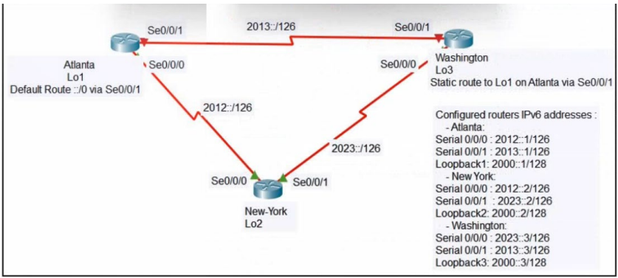 展示を参照してください。ニューヨーク ルータは、2000::1 へのトラフィックが主にアト ランタ サイト経由で送信され、アドミニストレーティブ ディスタンス 2 のワシントン経 由のセカンダリ パスが送信されるように設定する必要があります。ニューヨーク ルータ で設定する必要がある 2 つのコマンドはどれですか? (2 つお選びください。) | A. ipv6 route 2000::1/128 2012::1 B. ipv6 route 2000::1/128 2012::1 5 C. ipv6 route 2000::1/128 2012::2 D. ipv6 route 2000::1/128 2023::2 5 E. ipv6 route 2000::1/128 2023::3 2 | AE | 【正解】 A E 【正解の理由】 アトランタ経由のプライマリ経路は、通常のスタティックルート（AD=1）の A で設定する。 ワシントン経由のセカンダリ経路は、AD を 2 にしたスタティックルート E で設定することで、A が使えないときだけバックアップとして利用される。 【不正解の理由】 A：プライマリ経路として正しい。 B：AD を 5 にしており、またプライマリと同じ次ホップなので、要求どおり AD=2 のバックアップ経路にならない。 C：次ホップアドレスが 2012::2 であり、指定されているアトランタの 2012::1 ではない。 D：次ホップが 2023::2 かつ AD が 5 であり、ワシントンへのバックアップ経路（AD=2）という条件を満たさない。 E：次ホップ 2023::3 で AD=2 のスタティックルートとなり、ワシントン経由のバックアップ経路として正しい。
14 | 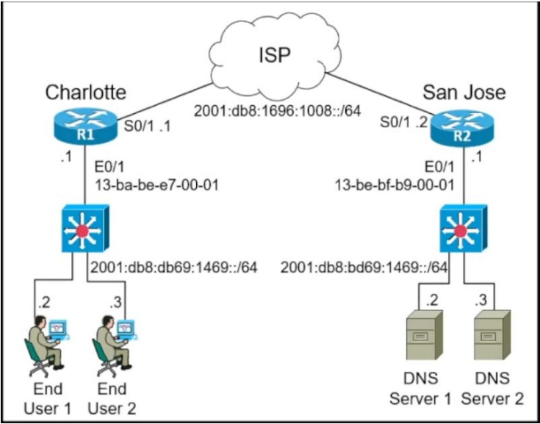 資料を参照してください。ルーター R2 上の LAN セグメントの IPv6 アドレスは、EUI64 形式を使用して設定する必要があります。設定時にルーターによってどの IPv6 アドレ スが生成されますか? | A. 2001:db8:bd69:1469:12D8:BAFE:FF01:1 B. 2001:db8:bd69:1469:1130:ABFF:FECC:1 C. 2001:db8:bd69:1469:4628:255F:FE32:1 D. 2001:db8:bd69:1469:11BE:BFFF:FEB9:1 | D | 【正解】 D 【正解の理由】 EUI-64 では、MAC アドレスの中央に FFFE を挿入し、7ビット目（U/Lビット）を反転してインターフェイス ID を生成する。選択肢 D がこのルールに従っている。 【不正解の理由】 A：MAC から生成される EUI-64 の形式に一致しない。 B：FFFE が挿入されていないため不正。 C：元の MAC を基にしたEUI-64 の構造と一致しない。 D：MAC → EUI-64 変換の規則に合うため正しい。
15 | 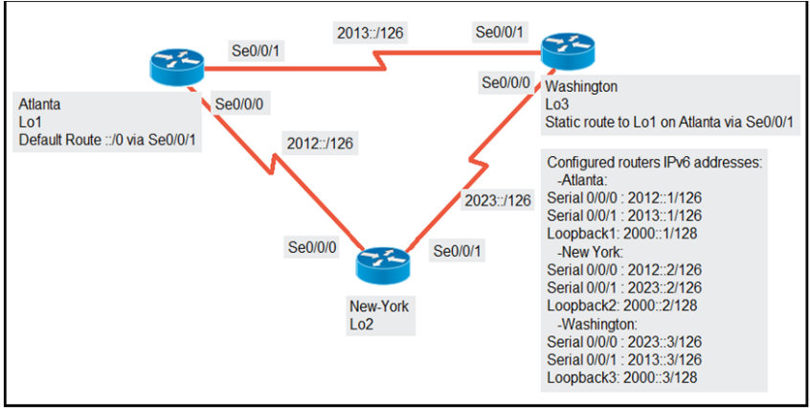 展示を参照してください。エンジニアは、インターフェイス Se0/0/0 をプライマリ パス として使用して、アトランタ ルーターの Lo1 インターフェイスに到達するようにニュー ヨーク ルーターを設定しています。ニューヨークとアトランタ間のリンクがダウンした ときに、ワシントン経由でアトランタ ルーターの Lo1 インターフェイスに到達するには、 ニューヨーク ルーターで設定する必要がある 2 つのコマンドはどれですか? (2 つお選びください。) | A. Ipv6 route 2000::1/128 2012::1 B. Ipv6 route 2000::1/128 2012::1 5 C. Ipv6 route 2000::1/128 2012::2 D. Ipv6 route 2000::1/128 2023::2 5 E. Ipv6 route 2000::1/128 2023::3 5 | AE | 【正解】 A と E 【正解の理由】 A はプライマリパスとして Se0/0/0（2012::1 宛）への静的ルートを設定するために必要。 E はワシントン経由のセカンダリパス（2023::3 宛）を管理距離 5 で設定し、バックアップルートとして機能させるために必要。 【不正解の理由】 B：プライマリルートに AD 5 を入れるとバックアップとして扱われてしまい誤り。 C：次ホップが正しくない。 D：セカンダリパスは 2023::3 であり 2023::2 ではない。
16 | 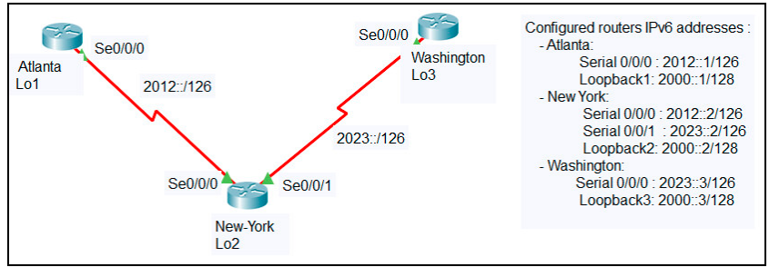 展示を参照してください。エンジニアは、アトランタ サイトとワシントン サイトを指す静 的ルートを使用してニューヨーク ルーターを構成しました。両方のサイトがニューヨーク ルーターのループバック 2 インターフェイスに到達できるようにするには、アトランタ ルーターとワシントン ルーターでどのコマンドを設定する必要がありますか? | A. ipv6 route::/0 Serial 0/0/0 B. ipv6 route::/0 Serial 0/0/1 C. ipv6 route:0/0 Serial 0/0/0 D. ip route 0.0.0.0 0.0.0.0 Serial 0/0/0 E. ipv6 route::/0 2000::2 | A | 【正解】 A 【正解の理由】 ユニキャストは 1 つのノード上の 1 インターフェイスに割り当てられるのに対し、エニーキャストは複数ノードのインターフェイス群に共有され、最も近いノードに転送されるため。 【不正解の理由】 A：正解。 B：エニーキャスト用に特別な設定は不要なので誤り。 C：ユニキャストは特別設定不要で誤り。 D：内容が逆で誤り。
17 | エンジニアは、プレフィックス 2019:C15C:0CAF:E001::/64 の IPv6 静的ルートを使 用してルーター R1 を構成しています。ネクストホップは 2019:C15C:0CAF:E002::1 である必要があります。ルートは、R1 ギガビット 0/0 インターフェイス経由で到達可能 である必要があります。指定ルートを設定するコマンドはどれですか? | A. R1(config-if)#ip route 2019:C15C:0CAF:E001::/64 GigabitEthernet 0/0 B. R1(config)#ip route 2019:C15C:0CAF:E001::/64 GigabitEthernet 0/0 C. R1(config-if)#ipv6 route 2019:C15C:0CAF:E001::/64 2019:C15C:0CAF:E002::1 D. R1(config)#ipv6 route 2019:C15C:0CAF:E001::/64 2019:C15C:0CAF:E002::1 | D | 【正解】 D 【正解の理由】 IPv6 静的ルートは「ipv6 route 宛先プレフィックス ネクストホップ」の形式でグローバルコンフィグモードから設定するため。書式通りなのは D のみ。 【不正解の理由】 A：IPv4 用の ip route を使っており、かつコンフィグモードも誤り。 B：IPv4 の ip route を使用しており、IPv6 に不適切。 C：Interface コンフィグモードで ipv6 route は設定できない。
18 | IPv4 インフラストラクチャ上で IPv6 トラフィックをルーティングするために使用でき る手法はどれですか? | A. NAT B. 6to4トンネル C. L2TPv3 D. デュアルスタック | B | 【正解】 B 【正解の理由】 6to4 トンネルは IPv6 パケットを IPv4 でカプセル化し、IPv4 ネットワーク上で IPv6 トラフィックを転送できる仕組みのため。 【不正解の理由】 A：NAT は IPv4 アドレス変換であり、IPv6 トラフィックのルーティングには使わない。 C：L2TPv3 はレイヤ 2 のトンネリング技術で、IPv6 ルーティング目的ではない。 D：デュアルスタックは IPv4/IPv6 両方を同時利用する方式で、IPv4 インフラのみでは成立しない。

